VARAOSALASKU
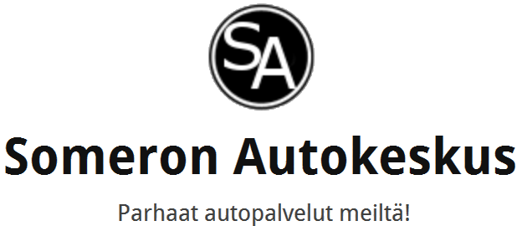 |  |  |  | VARAOSALASKU / TYÖLASKU

 |  |  |  | Asiakkan tiedot: | Markku Jäkälä NKH-283 050 563 7788

Joensuuntie 55 31400 Somero Tel: +358 400273065 |  | somero-autocenter.com Y: 2253589-0

Lasku |  |  |  | Ostospäivä: | 2017-07-03
Tuotenro | Selvitys |  | KPL | Á-Hinta | Alviosuus 24% | Nettohinta (Alvi 0€) | Kokonais- hinta
 |  |  |  |  | 0.00 € | 0.00€ | 0.00 €
 |  |  |  |  | 0.00 € | 0.00€ | 0.00 €
 |  |  |  |  | 0.00 € | 0.00€ | 0.00 €
 |  |  |  |  | 0.00 € | 0.00€ | 0.00 €
 |  |  |  |  | 0.00 € | 0.00€ | 0.00 €
 |  |  |  |  | 0.00 € | 0.00€ | 0.00 €
 |  |  |  |  | 0.00 € | 0.00€ | 0.00 €
 |  |  |  |  | 0.00 € | 0.00€ | 0.00 €
 |  |  |  |  | 0.00 € | 0.00€ | 0.00 €
 |  |  |  |  | 0.00 € | 0.00€ | 0.00 €
 |  |  |  |  | 0.00 € | 0.00€ | 0.00 €
 |  |  |  |  | 0.00 € | 0.00€ | 0.00 €
 |  |  |  |  | 0.00 € | 0.00€ | 0.00 €
Yhteensä |  |  |  |  | 0.00 € | 0.00€ | 0.00 €

Saaja: | Someron Autokeskus Oy somero-autocenter.com info@somero-autocenter.com

Kirjoita tähän päivämäärä itse
Saajan tilinumero: | NDEAFIHH FI31 1777 3000 0069 50 |  | Laskunumero: |  | 60620173
Viitenumero: | 606201737 |  | Laskun päiväys: |  | 2017-07-03
Maksajan tiedot: |  | Markku Jäkälä NKH-283 050 563 7788 |  |  | EUR: |  | 0.00 €
Allekirjoitus: |  |  | Eräpäivä: |  | 2017-07-10

